Detail Produk
Kode SKU |  | Nama Series | Harga | Variasi warna | Bahan kulit | Bahan bagian dalam | Ukuran | Kompartemen | Tali panjang | Dustbag | Gantungan | Deskripsi Produk
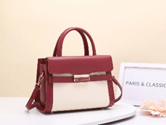 PC 30522 |  | LORIA SERIES | 300,000 | Black, Blue, Brown, Nude, Pink, Martoon, Green | Kulit sintetis Pu Leather | Nylon (mengikuti warna tas) | 24 x 12 x18 | memiliki 2 ruang kanan dan kiri, serta kantong kecil dengan penutup relseting. | ada | sudah include | Tidak ada | Loria Series menggabungkan ketegasan bentuk dengan sentuhan modern yang subtle. Didesain dengan siluet kotak yang clean dan aksen buckle depan yang ikonik, tas ini memberi kesan rapi dan berkarakter. Kompartemen dalamnya cukup untuk menyimpan kebutuhan harian, sementara flap magnetik memberikan akses cepat tanpa mengurangi keamanan. Handle yang kokoh dilengkapi dengan tali panjang yang bisa dilepas, memberikan dua cara pemakaian—di tangan atau diselempangkan saat kamu butuh kepraktisan. Ideal untuk dipadukan dengan blazer, midi dress, atau celana tailored, Loria Series cocok untuk kamu yang suka look smart tanpa kehilangan sentuhan feminin.
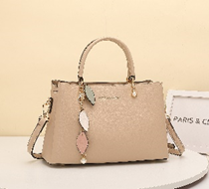 PC 2040 |  | FAYE SERIES | 300,000 | Apricot, Black, Coral, Green, Grey, Pink | Kulit sintetis Pu Leather | Nylon (mengikuti warna tas) | 26 x 11 x19 | memiliki 3 ruang kanan dan kiri, serta kantong kecil dengan penutup relseting. | ada | sudah include | Sudah include | Faye Series hadir sebagai interpretasi baru dari tas klasik yang versatile dan easy to style. Siluetnya clean dengan struktur kokoh, memberi kesan percaya diri tanpa terlihat kaku. Detail gantungan dengan nuansa soft tone menambahkan aksen playful yang tetap sophisticated. Dilengkapi tiga kompartemen terpisah, Faye mendukung kamu untuk tetap terorganisir sepanjang hari. Handle yang nyaman dan tali panjang yang bisa dilepas memberi fleksibilitas—dipakai sebagai handbag saat kerja, atau crossbody saat kamu butuh lebih bebas bergerak. Ideal untuk kamu yang menghargai kepraktisan, tanpa harus mengorbankan sentuhan personal dalam setiap look.
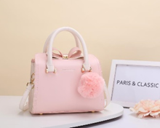 PC 93325 |  | PRUE SERIES | 300,000 | Black, Green, Blue, Pink, Yellow, Purple, White, Apricot | Kulit sintetis Pu Leather | Nylon (mengikuti warna tas) | 23 x 10 x17 | memiliki 3 ruang kanan dan kiri, serta kantong kecil dengan penutup relseting. | ada | sudah include | Sudah Inlclude | Prue Series dirancang untuk kamu yang ingin tampil feminin dengan sentuhan fun yang subtle. Bentuknya yang structured memberi kesan polished, sementara detail seperti pita kecil dan pompom yang lembut menambahkan nuansa playful tanpa kehilangan kesan sophisticated. Tas ini dilengkapi dengan tiga kompartemen yang memudahkan kamu menyimpan dan mengatur barang esensial dengan rapi. Bisa dipakai dengan handle atau tali panjang yang adjustable—fleksibel untuk tampilan yang lebih santai atau clean. Cocok untuk menemani hari aktifmu, dari brunch hingga early dinner, sambil tetap membawa sentuhan personal dalam setiap outfit yang kamu pilih.
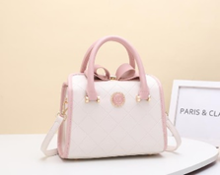 PC 93326 |  | LOUISE SERIES | 300,000 | Black, Green, Blue, Pink, Purple, White, Apricot | Kulit sintetis Pu Leather | Nylon (mengikuti warna tas) | 23 x 10 x17 | memiliki 3 ruang kanan dan kiri, serta kantong kecil dengan penutup relseting. | ada | sudah include | Tidak ada | Louise Series adalah tas yang membawa kesan timeless dengan sentuhan girly yang subtle. Quilted finish berpadu dengan detail pita kecil di bagian atas menciptakan tampilan yang lembut dan elegan tanpa terasa berlebihan. Interiornya dilengkapi tiga kompartemen yang membantu kamu tetap rapi sepanjang hari. Ukurannya compact, pas untuk kebutuhan esensial harian, dan tetap nyaman dibawa dengan handle atau tali panjang yang adjustable. Louise adalah pilihan tepat untuk kamu yang suka look yang feminin, soft, tapi tetap terstruktur—cocok untuk makan siang santai, hangout, hingga acara formal yang lebih intimate.
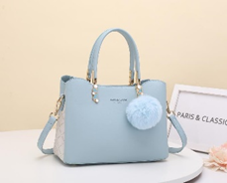 PC 98984 |  | REEVE SERIES | 300,000 | Apricot, Black, Blue, Green, Pink , White | Kulit sintetis Pu Leather | Nylon (mengikuti warna tas) | 24 x 12 x18 | memiliki 3 ruang kanan dan kiri, serta kantong kecil dengan penutup relseting. | ada | sudah include | Sudah Include | Reeve Series dirancang untuk kamu yang ingin tampil sleek dengan sedikit sentuhan fun. Siluetnya yang clean dan kokoh memberi kesan profesional, sementara detail gantungan pearl dan pompom lembut menambahkan karakter playful yang tetap subtle. Tiga kompartemen di bagian dalam membantu menjaga barang tetap rapi sepanjang hari, tanpa mengorbankan ruang gerak. Dengan handle tebal dan tali panjang yang adjustable, Reeve bisa dipakai sebagai shoulder bag maupun crossbody—fleksibel untuk agenda yang padat dan dinamis. Padukan dengan outfit semi-formal atau setelan santai untuk tampilan smart yang effortlessly stylish.
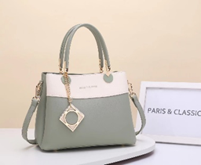 PC 3015 |  | JOCELINE SERIES | 300,000 | Apricot, Black, Blue, Green, Pink , Grey | Kulit sintetis Pu Leather | Nylon (mengikuti warna tas) | 26 x 12 x19 | memiliki 3 ruang kanan dan kiri, serta kantong kecil dengan penutup relseting. | ada | sudah include | Sudah Include | Joceline Series adalah perwujudan dari playful structure yang refined. Didesain dengan siluet boxy dan kombinasi warna yang clean, tas ini terasa modern tanpa kehilangan kesan feminin. Aksen gantungan geometric di bagian depan menambah karakter yang bold, menciptakan kontras menarik dalam detail yang tetap elegan. Tiga kompartemen utama di bagian dalam membantu kamu menyimpan kebutuhan harian secara terorganisir. Cocok dibawa sebagai handbag atau diselempangkan dengan tali panjangnya, Joceline memberi fleksibilitas untuk berbagai look—dari daily errands sampai ke acara makan malam spontan setelah jam kantor
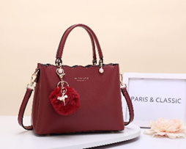 PC 93315 |  | DELPHIE SERIES | 300,000 | Apricot, Black, Red, Green, Pink , White | Kulit sintetis Pu Leather | Nylon (mengikuti warna tas) | 24 x 11 x 28 | memiliki 3 ruang kanan dan kiri, serta kantong kecil dengan penutup relseting. | ada | sudah include | Sudah Include | Delphie Series adalah tas yang menyeimbangkan karakter feminin dengan kesan refined yang kuat. Bagian atas yang bergelombang memberi aksen lembut pada siluet yang tegas, menciptakan detail visual yang subtle namun unik. Gantungan pompom dengan charm ballerina menjadi sentuhan akhir yang membuat tas ini terasa lebih personal. Interiornya hadir dengan tiga kompartemen untuk membantu kamu tetap tertata sepanjang hari. Cocok untuk dipakai sebagai handbag atau diselempangkan, Delphie mudah dipadukan dengan outfit formal maupun semi-casual. Untuk kamu yang ingin tampil elegan tanpa kehilangan sisi lembut dalam setiap langkah.
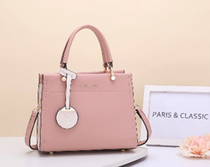 PC 23321 |  | ADELE SERIES | 300,000 | Apricot, Black, Blue, Green, Pink , White | Kulit sintetis Pu Leather | Nylon (mengikuti warna tas) | 24 x 12 x18 | memiliki 3 ruang kanan dan kiri, serta kantong kecil dengan penutup relseting. | ada | sudah include | Sudah Include | Adele Series adalah tas yang mencerminkan kesederhanaan modern dengan karakter yang kuat. Garis desainnya bersih dan simetris, memberikan kesan sleek yang cocok untuk kamu yang suka tampil effortless namun tetap on point. Gantungan bundar yang minimalis menjadi aksen visual yang membuat tas ini terasa lebih berkelas tanpa harus berteriak. Tiga kompartemen di bagian dalam memudahkan kamu membawa kebutuhan harian tanpa kehilangan kerapihan. Bisa dipakai sebagai handbag saat bekerja atau diselempangkan untuk hari-hari yang lebih dinamis—Adele adalah tas serbaguna yang akan selalu terasa relevan.
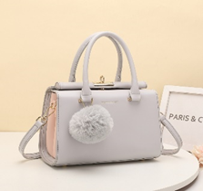 PC 1131 |  | LIZETTE SERIES | 300,000 | Apricot, Black, Green, Grey, Pink, Purple, yellow, White | Kulit sintetis Pu Leather | Nylon (mengikuti warna tas) | 24 x 11 x19 | memiliki 3 ruang kanan dan kiri, serta kantong kecil dengan penutup relseting. | ada | sudah include | Sudah Include | Lizette Series adalah tas yang dirancang untuk kamu yang menyukai detail manis dalam balutan siluet yang polished. Bentuknya yang tegas memberi kesan elegan, sementara sentuhan pompom lembut dan aksen warna pastel di bagian samping membuat tampilannya tetap ringan dan menyenangkan. Interiornya terdiri dari tiga kompartemen yang cukup untuk kebutuhan harian, tanpa membuat tas terlihat bulky. Cocok dibawa sebagai handbag atau crossbody, Lizette akan effortlessly melengkapi office look kamu di pagi hari dan tetap relevan untuk dinner hangout di malam hari.
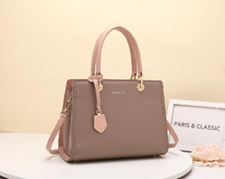 PC 1037 |  | MARTHE SERIES | 300,000 | Beige, Black, Green, Blue, Old Rose, Pink, White | Kulit sintetis Pu Leather | Nylon (mengikuti warna tas) | 30 x 11 x22 | memiliki 2 ruang kanan dan kiri, serta kantong kecil dengan penutup relseting dan satu kantong bagian samping tanpa resleting | ada | sudah include | Sudah Include | Marthe Series dirancang untuk kamu yang menyukai siluet elegan dengan karakter kuat. Struktur tasnya yang tegas memberi kesan profesional, sementara detail gantungan logam dan aksen gold menciptakan nuansa refined yang subtle. Kapasitas dalamnya luas, dengan dua kompartemen utama serta kantong tambahan di bagian samping untuk akses cepat ke barang kecilmu. Handle yang kokoh dan tali panjang adjustable memberikan fleksibilitas saat berpindah dari one-on-one meeting ke dinner meeting. Marthe adalah pilihan tepat untuk melengkapi smart-casual look kamu—fungsional, timeless, dan tak pernah berusaha terlalu keras untuk tampil memukau.
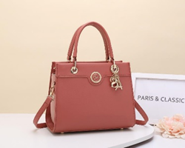 PC 33212 |  | ELISABETH SERIES | 300,000 | Apricot, Black, Coral, Green, Grey, Pink, White | Kulit sintetis Pu Leather | Nylon (mengikuti warna tas) | 24 x 11 x19 | memiliki 2 ruang kanan dan kiri, serta kantong kecil dengan penutup relseting. | ada | sudah include | Sudah Include | Elisabeth Series adalah tas yang memadukan siluet klasik dengan aksen modern yang subtle. Didesain dengan struktur yang rapi dan elegan, tas ini dilengkapi charm huruf berwarna emas yang menambahkan sentuhan playful pada tampilan yang refined. Dua kompartemen utama memberikan cukup ruang untuk kebutuhan sehari-hari tanpa membuat tas terasa bulky. Handle ramping dan tali panjang yang adjustable memberi fleksibilitas saat kamu ingin berganti look. Ideal untuk dipadukan dengan outfit clean, feminin, atau bahkan semi-casual yang butuh sentuhan akhir yang polished—Elisabeth akan jadi partner kamu yang selalu terlihat effortless.
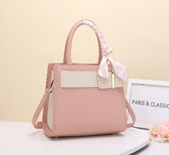 PC 31791 |  | ALETTE SERIES | 300,000 | Black, Blue, Coral, Green, Pink, White | Kulit sintetis Pu Leather | Nylon (mengikuti warna tas) | 26 x 13 x 21 | memiliki 2 ruang kanan dan kiri, serta kantong kecil dengan penutup relseting. | ada | sudah include | Tidak ada | Alette Series diciptakan untuk kamu yang percaya bahwa feminin bisa tampil tegas dan percaya diri. Siluetnya yang boxy berpadu dengan aksen pita besar dan scarf pada handle menghadirkan look yang soft tapi tetap structured. Dua kompartemen utama membuat isi tas tetap rapi, tanpa kehilangan kapasitas yang kamu butuhkan untuk beraktivitas seharian. Handle yang nyaman dilengkapi dengan tali panjang adjustable, memberikan opsi styling sesuai occasion. Padukan Alette dengan flowy blouse atau midi skirt untuk look yang playful, atau dengan jeans dan loafers untuk sentuhan girly yang tetap casual.
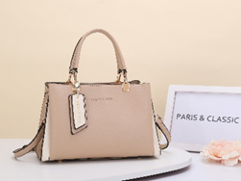 PC 21022 |  | LISSY SERIES | 300,000 | Apricot, Black, Blue, Pink, Green, Grey, Purple | Kulit sintetis Pu Leather | Nylon (mengikuti warna tas) | 24 x 11 x19 | memiliki 3 ruang kanan dan kiri, serta kantong kecil dengan penutup relseting. | ada | sudah include | Sudah Include | Tas Lissy Series dari Paris & Classic ini bakal jadi partner sehari-harimu yang paling stylish! Dengan pilihan warna soft seperti Apricot dan Pink atau bold seperti Black dan Purple, tas ini mudah banget dipadukan dengan outfit apa pun. Materialnya dari Pu Leather yang lembut tapi awet, dilengkapi kompartemen lapang buat menyimpan semua essentials-mu, termasuk kantong kecil dengan resleting yang praktis. Tali panjangnya bikin kamu bisa bawa tas ini crossbody atau shoulder bag, siap menemani dari meeting pagi sampai coffee date sore. Plus, dustbag-nya bikin tas tetap terjaga meski jarang dipakai. Cocok banget buat kamu yang suka tampil chic tapi tetap fungsional!
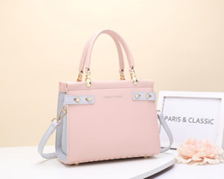 PC 3158 |  | LUCILLE SERIES | 300,000 | Beige, Black, Blue, Gray, Green, Old rose, Pink | Kulit sintetis Pu Leather | Nylon (mengikuti warna tas) | 24 x 11 x19 | memiliki 3 ruang kanan dan kiri, serta kantong kecil dengan penutup relseting. | ada | sudah include | Tidak ada | Lucille Series adalah handbag timeless elegance dengan sentuhan modern. Hadir dalam tujuh warna lembut, dari old rose yang romantis hingga hijau mint yang menenangkan, tas ini didesain dengan siluet structured yang rapi namun tetap feminine. Dua kompartemen utama plus kantong zipper di tengah memastikan barang-barang kesayanganmu—seperti lipstick, dompet, atau power bank—tersimpan rapi, sementara material Pu Leather yang halus mudah dibersinkan, cocok untuk gaya hidup aktifmu. Gunakan tali panjangnya untuk tampilan lebih casual saat weekend hangout, atau pilih handle pendeknya agar terlihat lebih chic di acara formal. Dengan Lucille, setiap momen jadi kesempatan untuk tampil polished tanpa ribet, karena kepraktisan dan gaya minimalis-nya selalu siap mendukung langkahmu dengan percaya diri.
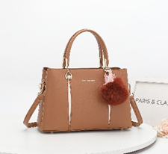 PC 20405 |  | GENEVA SERIES | 300,000 | White, Apricot, Black, Brown, Grey, Purple, Pink | Kulit sintetis Pu Leather | Nylon (mengikuti warna tas) | 26 x 12 x18 | memiliki 3 ruang kanan dan kiri, serta kantong kecil dengan penutup relseting. | ada | sudah include | Sudah Include | Geneva Series hadir sebagai jawaban untuk gaya yang simpel namun selalu terlihat curated. Palet warnanya—dari White yang segar hingga Purple yang misterius—memberi kebebasanmu berekspresi, cocok dikombinasikan dengan outfit monokrom atau color-blocking. Dibuat dari Pu Leather yang halus dan tahan lama, tas ini didesain dengan siluet clean dan tiga kompartemen lapang plus hidden pocket untuk menyimpan essentials tanpa terlihat berantakan. Tali panjang yang bisa disesuaikan memungkinkanmu membawanya sebagai crossbody saat brunch santai atau shoulder bag saat meeting penting. Dilengkapi dustbag eksklusif, Geneva Series tak hanya jadi aksesori, tapi investasi gaya yang mengikuti ritme harianmu. Padukan dengan blazer oversized atau midi dress—apapun pilihanmu, tas ini siap menambah sentuhan polished dalam sekejap!
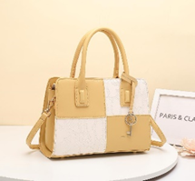 PC 1063 |  | ABIEL SERIES | 300,000 | Black, Green, Khaki, Pink, White, Yellow | Kulit sintetis Pu Leather | Nylon (mengikuti warna tas) | 26 x 12 x 20 | memiliki 2 ruang kanan dan kiri, serta kantong kecil dengan penutup relseting. | ada | sudah include | Sudah Include
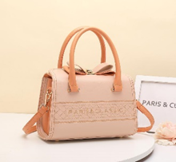 PC 1057 |  | DIORE SERIES | 300,000 | Black, Blue, Green, Grey, Orange, Pink, Purple, White | Kulit sintetis Pu Leather | Nylon (mengikuti warna tas) | 24 x 11 x19 | memiliki 3 ruang kanan dan kiri, serta kantong kecil dengan penutup relseting. | ada | sudah include | Tidak ada
PC 31791 | 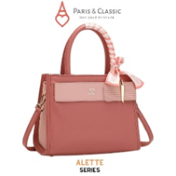 | ALETTE SERIES | 300,000 | BLACK,BLUE,PINK,CORAL,GREEN,OFF WHITE | Kulit sintetis Pu Leather | Nylon (mengikuti warna tas) | 26 x 13 x21 | memiliki 2 ruang kanan dan kiri, serta kantong kecil dengan penutup relseting. | ada | sudah include | Tidak ada
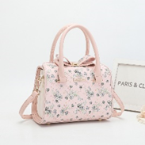 PC 1235 |  | HAZEL SERIES | 300,000 | Black, Blue, Pink, Grey, Purple, White, Apricot | Kulit sintetis Pu Leather | Nylon (mengikuti warna tas) | 22 x 10 x18 | memiliki 3 ruang kanan dan kiri, serta kantong kecil dengan penutup relseting. | ada | sudah include | Sudah Inlclude
PC 1110 | 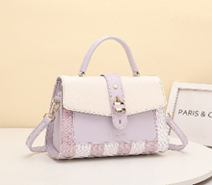 | SANDRA SERIES | 300,000 | Beige, Blue, Black, Green, Grey, Pink, Purple | Kulit sintetis Pu Leather | Nylon (mengikuti warna tas) | 24 x 11 x19 | memiliki 3 ruang kanan dan kiri, serta kantong kecil dengan penutup relseting. | ada | sudah include | Tidak ada
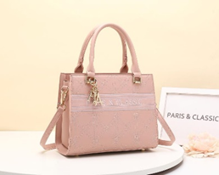 PC 1021 |  | FEYRIN SERIES | 300,000 | Black, Green, Khaki, Pink, White, Yellow | Kulit sintetis Pu Leather | Nylon (mengikuti warna tas) | 24 x 10 x 20 | memiliki 2 ruang kanan dan kiri, serta kantong kecil dengan penutup relseting. | ada | sudah include | Sudah Include
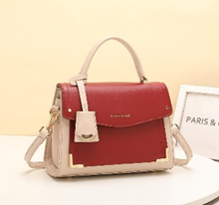 PC 1123 |  | MARIBEL SERIES | 300,000 | Apricot, Black, Brown, Green, Pink, Purple, White, Yellow | Kulit sintetis Pu Leather | Nylon (mengikuti warna tas) | 23 x 10 x 18 | memiliki 2 ruang kanan dan kiri, serta kantong kecil dengan penutup relseting. | ada | sudah include | Sudah Include
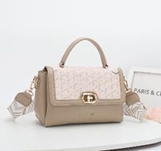 PC 1102 |  | JOLIE SERIES | 300,000 | Black, Blue, Green, khaki, Pink, Purple, White | Kulit sintetis Pu Leather | Nylon (mengikuti warna tas) | 24 x 10 x18 | memiliki 3 ruang kanan dan kiri, serta kantong kecil dengan penutup relseting. | ada | sudah include | Tidak ada
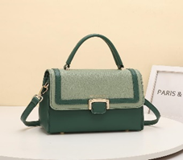 PC 1113 |  | ADRIANNE SERIES | 300,000 | Apricot, Black, Green, Grey, Pink, Purple, Yellow | Kulit sintetis Pu Leather | Nylon (mengikuti warna tas) | 22 x 10 x16 | memiliki 2 ruang kanan dan kiri, serta kantong kecil dengan penutup relseting. | ada | sudah include | Tidak ada
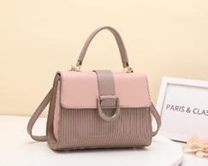 PC 1019 |  | NADEAN SERIES | 300,000 | Black, Green, Grey, Old rose, Blue, Purple, Pink | Kulit sintetis Pu Leather | Nylon (mengikuti warna tas) | 22 x 9 x18 | memiliki 2 ruang kanan dan kiri, serta kantong kecil dengan penutup relseting. | ada | sudah include | Tidak ada
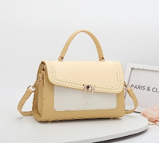 PC 1207 |  | AMORA SERIES | 300,000 | Apricot, Black, Blue, Brown, Grey, Purple, Yellow, D-pink | Kulit sintetis Pu Leather | Nylon (mengikuti warna tas) | 24 x 9 x18 | memiliki 2 ruang kanan dan kiri, serta kantong kecil dengan penutup relseting. | ada | sudah include | Tidak ada
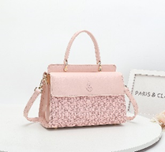 PC 1231 |  | BELLE SERIES | 300,000 | Beige, Black, Blue, Brown, Green, Pink,Purple | Kulit sintetis Pu Leather | Nylon (mengikuti warna tas) | 23 x 10 x19 | memiliki 2 ruang kanan dan kiri, serta kantong kecil dengan penutup relseting. | ada | sudah include | Tidak ada
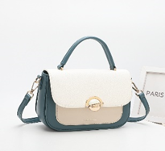 PC 1226 |  | ELEANOR SERIES | 300,000 | Apricot, Black, Blue, Khaki, Pink, purple, Teal, White | Kulit sintetis Pu Leather | Nylon (mengikuti warna tas) | 22 x 8 x16 | memiliki 1 ruang, serta kantong kecil dengan penutup relseting. | ada | sudah include | Tidak ada
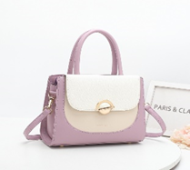 PC 1227 |  | LAURELS SERIES | 300,000 | Apricot, Black, Blue, Khaki, Pink, purple, Teal, White | Kulit sintetis Pu Leather | Nylon (mengikuti warna tas) | 24 x 10 x18 | memiliki 2 ruang kanan dan kiri, serta kantong kecil dengan penutup relseting. | ada | sudah include | Tidak ada
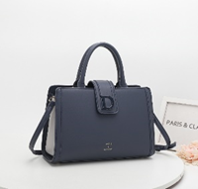 PC 5130 |  | YOVANKA SERIES | 300,000 | Apricot, Black, Beige, Green, Grey, Khaki, Navy, White | Kulit sintetis Pu Leather | Nylon (mengikuti warna tas) | 30 x 12 x 21 | memiliki 1 ruang, serta kantong kecil dengan penutup relseting. | ada | sudah include | Tidak ada
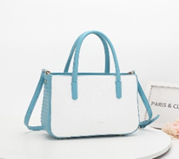 PC 1222 |  | FREYA SERIES | 300,000 | Apricot, Black, Blue, Brown, Khaki, L-pink, Purple | Kulit sintetis Pu Leather | Nylon (mengikuti warna tas) | 26 x 10 x 19 | memiliki 1 ruang, serta kantong kecil dengan penutup relseting. | ada | sudah include | Tidak ada
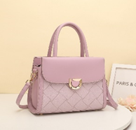 PC 1187 |  | REBECCA SERIES | 300,000 | Beige, Black, Brown, Khaki, Pink, Purple, Teal, L-blue | Kulit sintetis Pu Leather | Nylon (mengikuti warna tas) | 26 x 11 x 20 | memiliki 2 ruang kanan dan kiri , serta kantong kecil dengan penutup relseting. | ada | sudah include | Tidak ada
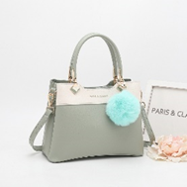 PC 93319 |  | CLEORA SERIES | 300,000 | Black, Green, Pink, Blue, Apricot, Grey | Kulit sintetis Pu Leather | Nylon (mengikuti warna tas) | 25 x 12 x19 | memiliki 3 ruang tengah, kanan dan kiri, serta kantong kecil dengan penutup relseting. | ada | sudah include | Sudah Include
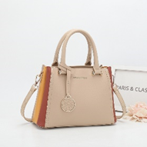 PC 93337 |  | AURORA SERIES | 300,000 | Black, Khaki,Pink,Yellow,Blue, White,Brown | Kulit sintetis Pu Leather | Nylon (mengikuti warna tas) | 27 x 12 x19 | memiliki 3 ruang tengah, kanan dan kiri, serta kantong kecil dengan penutup relseting. | ada | sudah include | Sudah Include
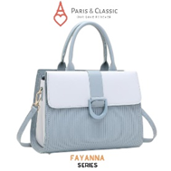 PC 1020 |  | FAYANA SERIES | 300,000 | Black, Blue, Green, Grey, Old rose, Grey, Purple,White | Kulit sintetis Pu Leather | Nylon (mengikuti warna tas) | 28 x 11 x22 | memiliki 2 ruang kanan dan kiri, serta kantong kecil dengan penutup relseting. | ada | sudah include | Tidak ada
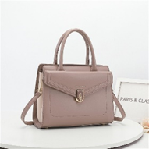 PC 1232 |  | PAMELLA SERIES | 300,000 | Black, Pink, Old rose,Blush,Brown,Green,Apricot,Blue | Kulit sintetis Pu Leather | Nylon (mengikuti warna tas) | 26 x 10 x20 | memiliki 2 ruang kanan dan kiri, serta kantong kecil dengan penutup relseting. | ada | sudah include | Tidak ada
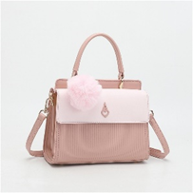 PC 1233 |  | VALENCIA SERIES | 300,000 | Black, Pink,Green,Blue,Old rose,Grey,White | Kulit sintetis Pu Leather | Nylon (mengikuti warna tas) | 23 x 11 x19 | memiliki 2 ruang kanan dan kiri, serta kantong kecil dengan penutup relseting. | ada | sudah include | Sudah Include
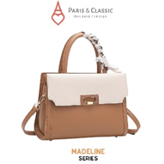 PC 5107 |  | MADELINE SERIES | 300,000 | Black, D-pink, L-pink, Brown,White, Old rose, Apricot,Grey | Kulit sintetis Pu Leather | Nylon (mengikuti warna tas) | 26 x 11 x19 | memiliki 2 ruang kanan dan kiri, serta kantong kecil dengan penutup relseting. | ada | sudah include | Tidak ada
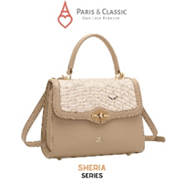 PC 1108 |  | SHERIA SERIES | 300,000 | Black, Green, Pink, White,Blue, Khaki,Purple | Kulit sintetis Pu Leather | Nylon (mengikuti warna tas) | 22 x 9 x18 | memiliki 2 ruang kanan dan kiri, serta kantong kecil dengan penutup relseting. | ada | sudah include | Tidak ada
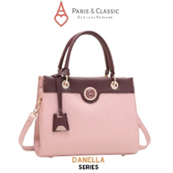 PC 33211 |  | DANELLA SERIES | 300,000 | Black, Green, Pink, White, Apricot, Old rose | Kulit sintetis Pu Leather | Nylon (mengikuti warna tas) | 24 x 12 x19 | memiliki 2 ruang kanan dan kiri, serta kantong kecil dengan penutup relseting. | ada | sudah include | Tidak ada
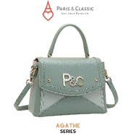 PC 1065 |  | AGATHE SERIES | 300,000 | Black, Green, Pink, Purple, Beige,Blue | Kulit sintetis Pu Leather | Nylon (mengikuti warna tas) | 23 x 10 x17 | memiliki 2 ruang kanan dan kiri, serta kantong kecil dengan penutup relseting. | ada | sudah include | Tidak ada
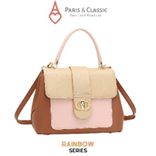 PC 1097 |  | RAINBOW SERIES | 300,000 | BLACK, PINK, BLUE, ORANGE, BROWN, GREEN, PURPLE | Kulit sintetis Pu Leather | Nylon (mengikuti warna tas) | 25 x 11 x19 | memiliki 2 ruang kanan dan kiri, serta kantong kecil dengan penutup relseting. | ada | sudah include | Tidak ada
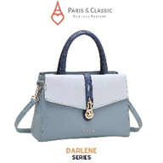 PC 1070 |  | DARLENE SERIES | 300,000 | BLACK,PINK, GREEN, BLUE, KHAKI, RED/MAROON, WHITE | Kulit sintetis Pu Leather | Nylon (mengikuti warna tas) | 27 x 10 x19 | memiliki 2 ruang kanan dan kiri, serta kantong kecil dengan penutup relseting. | ada | sudah include | Tidak ada
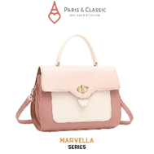 PC 1096 |  | MARVELLA SERIES | 300,000 | BLACK,PINK, BLUE, PURPLE, BROWN, ORANGE, GREEN | Kulit sintetis Pu Leather | Nylon (mengikuti warna tas) | 27 x 11 x21 | memiliki 3 ruang tengah, kanan dan kiri, serta kantong kecil dengan penutup relseting. | ada | sudah include | Tidak ada
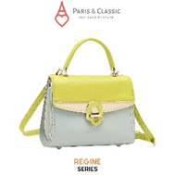 PC 1081 |  | REGINE SERIES | 300,000 | BLACK, PINK, BLUE, WHITE, PURPLE, BEIGE, LEMON, GREY | Kulit sintetis Pu Leather | Nylon (mengikuti warna tas) | 21 x 9 x17 | memiliki 2 ruang kanan dan kiri, serta kantong kecil dengan penutup relseting. | ada | sudah include | Tidak ada
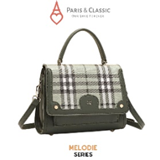 PC 1082 |  | MWLODIE SERIES | 300,000 | BLACK,PINK,BLUE,WHITE,GREEN,MAROON,CAMEL | Kulit sintetis Pu Leather | Nylon (mengikuti warna tas) | 22 x 9 x19 | memiliki 2 ruang kanan dan kiri, serta kantong kecil dengan penutup relseting. | ada | sudah include | Tidak ada

